Pořadí

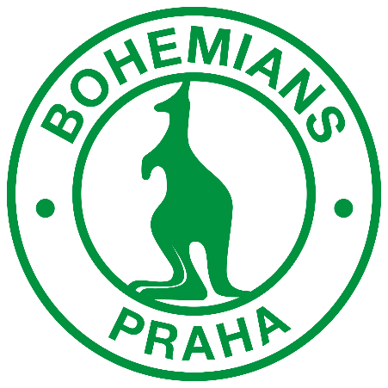

 |  | HRÁČ | BODY | %
 | 1 | Janička | 122 | 56%
 | 2 | Filip | 110 | 56%
 | 3 | David | 106 | 44%
 | 4 | Kamil | 98 | 44%
 | 5 | Tomáš | 96 | 56%
 | 6 | Sláva | 90 | 50%


 | 7 | Martin | 86 | 50%
 | 8 | Pája | 77 | 44%
 | 9 | Vítek | 71 | 38%
 | 10 | Adam | 66 | 25%
 | 11 | Monča | 61 | 38%
 | 12 | Jirka | 61 | 38%

VÍTĚZ ZÁPASU + ROZDÍL VE SKÓRE

